TITELBLAD
Talent @ werkplek

 | Uitgebreide Scan

Deze scans werden ontwikkeld door Helga Gielen (JONAC nv), Carl Callewaert (VDAB), Carl Foulon (IPV), Brigitte Lauwers (SERV), Miet Verhamme (DBO) en uitgetest bij de pilootbedrijven Scana Noliko nv, Berchop Esdeurn, Centrum Informatieve Spelen en Robert Bosch Productie nv.

INLEIDING (1)
Talent @ werkplek

Waarom deze uitgebreide Scan?
 | Medewerkers bouwen veel van hun kennis, vaardigheden en attitudes op terwijl ze werken. Ze doen dit door te kijken naar hun collega's, door instructies en feedback te krijgen, door mee te werken aan het opstellen van werkinstructies, door werkoverleg, door samen te werken met een peter, door problemen op te lossen,... Waarschijnlijk bekijk je dit, net zoals je medewerkers, niet als "leren", maar gewoon als"werken". Als je echter in het werk ook de mogelijkheden tot bijleren ziet, kan je het leren in jouw afdeling/team stimuleren en verbeteren, en kan je ervoor zorgen dat kennis wordt gedeeld, doorgegeven en behouden. Als leidinggevende ben je dus onmisbaar in het stimu-leren van leren op de werkplek!

 | De Uitgebreide Scan bevat vragenlijsten om na te gaan in hoeverre je nu reeds bezig bent met het stimuleren van het leren op de werkplek. In overleg met je HR- verantwoordelijke of afdelingshoofd werd beslist welke vragenlijst(en) je zal invullen. Dit invullen kan je individueel doen of samen met collega's/medewerkers. Het is vooral de bedoeling om op basis van het resultaat van de vragenlijst(en), een gesprek met je HR-verantwoordelijke of afdelingshoofd op gang te brengen over een actieplan en het gebruik van de doe-agenda's . Alles tegelijk aanpakken is hoe dan ook onmogelijk! Neem dus niet teveel hooi op je vork.

Welke thema's komen aan bod?
 | De Uitgebreide Scan is een verzameling van 9 korte vragenlijsten over hoe jij de ontwikkeling van medewerkers op de werkplek concreet vorm geeft.
 | De vragenlijsten peilen naar:
 | * Waar sta je vandaag?
 | * Waar wil je naartoe? Wat zou je willen versterken?
 |  | 1. De rol van de leidinggevende in het ondersteunen van talentontwikkeling
 |  | 2. Weten waarom en hoe men leert in deze organisatie
 |  | 3. Stimuleren van het leren tijdens het werken | Printen van de Uitgebreide Scan. Check daarvoor eerst de pagina-indeling. Onder het tabblad 'marges' duid je 'horizontaal centreren aan. Onder het tabblad 'pagina' duid je liggen en aanpassen tot 70% van de pagina. Dan krijg je de scan mooi afgedrukt.
 |  | 4. Nieuwkomers motiverend inwerken
 |  | 5. Communicatie op de werkplek
 |  | 6. Opleiden op de werkplek
 |  | 7. Biedt de werkomgeving mogelijkheden tot leren?
 |  | 8. Effectief delegeren
 |  | 9. Ontwikkeling van probleemoplossende vaardigheden en ruimte voor creatief denken

INLEIDING (2)
Talent @ werkplek

Opbouw van de uitgebreide Scan
 | In overleg met je HR-verantwoordelijke of afdelingshoofd werd beslist welke deelvragenlijst(en) jij zal invullen. De klemtoon ligt niet op het invullen van de cijfers, maar wel op het gesprek dat je over deze cijfers voert met je HR-verantwoordelijke, afdelingshoofd, collega's of medewerkers. Door die dialoog ontstaat een groter draagvlak voor eventuele acties.

Aan de slag met de uitgebreide Scan
 | Vul de gekozen vragenlijst(en) individueel of samen met je collega's en/of medewerkers in. Je moet per vraag/stelling aangeven waar je vandaag staat (huidige situatie), en waar je naartoe wil (gewenste situatie). Geef dus per vraag/stelling tweemaal een cijfer:

 | 1. | Als je de vraag of stelling in je eigen gedrag of werkomgeving herkent, … | ….dan vul je volgend cijfer in:
 |  | Je doet dit nooit of je ziet dit nooit in je werkomgeving |  | 1
 |  | Je doet dit soms, toevallig of je ziet dit soms in je werkomgeving |  | 2
 |  | Je doet dit geregeld omdat je dat aangewezen vindt, je ziet dit geregeld in je werkomgeving |  | 3
 |  | Je doet dit altijd, het is een systeem in je werkomgeving |  | 4
 | 2. | Als je de vraag of stelling in de toekomst als gewenst gedrag of als gewenste situatie ziet, dan vul je volgend cijfer in:
 |  | Je ziet dit nooit als een gewenste situatie |  | 1
 |  | Je ziet dit soms, afhankelijk van het toeval als een gewenste situatie |  | 2
 |  | Je ziet dit geregeld, als het nodig is, als een gewenste situatie |  | 3
 |  | Je ziet dit altijd als een gewenste situatie |  | 4
 | Bespreek het resultaat met je HR-verantwoordelijke, afdelingshoofd, collega's of medewerkers. Wanneer er een groot verschil is tussen de huidige situatie en de gewenste situatie dan kleurt het resultaat rood. Is het verschil redelijk dan kleurt het geel. Is er geen of slechts een zeer klein verschil, dan kleurt het resultaatblokje groen. De kleuren zijn maar een richtingaanwijzer om aan te geven dat dit punten zijn waar je je competenties als leidinggevende in het stimuleren van leren op de werkplek kan versterken. Hiervoor kan je de doe-agenda's gebruiken die op die thematiek ingaan. Welke doe-agenda aansluit bij welke vragenlijst wordt naast elke vragenlijst aangegeven. Pas op: niet elke vragenlijst verwijst naar een doe-agenda, terwijl sommige vragenlijsten naar meerdere doe-agenda's verwijzen. Bespreek dus uitvoerig met je HR-verantwoordelijke of afdelingshoofd wat het meest aangewezen is: het toepassen van één of meer doe-agenda's, het opstellen van een ruimer actieplan, ...

1 JOUW ROL
1. Jouw rol als leidinggevende in het ondersteunen van talentontwikkeling
Gegevens
 | Naam:
 | Functie:
 | Datum:
Opbouw van de vragenlijst
 | Het ideale evenwicht vinden tussen wat medewerkers van hun job en van de organisatie verwachten en wat de organisatie verwacht van de medewerkers, dat is de kunst. Voor het succesvol managen van de ontwikkeling van medewerkers wordt van leidinggevenden een visie verwacht. Deze vragenlijst gaat na hoe je tegenover de ontwikkeling van medewerkers in jouw afdeling/team staat en hoe dit zich weerspiegelt in de praktijk.

 |  | Ik doe dit vandaag |  |  |  | Ik zou dit in de toekomst willen doen |  |  |  | Resultaat | Vul steeds het cijfer in van de gekozen situatie. | Interpretatie van scores: De belangrijkste informatie haal je uit de vergelijking van de huidige situatie en de gewenste situatie.
 |  | 1 | 2 | 3 | 4 | 1 | 2 | 3 | 4 |  | Geen kruisjes!
1. | Ik heb een voldoende duidelijke visie uitgewerkt voor mijn afdeling/mijn medewerkers. |  |  |  |  |  |  |  |  | 0 | Jouw commentaar | Als je een lage score (bv. een 1) hebt voor de huidige situatie en een hoge score (bv. een 4) voor de gewenste situatie, dan is er veel ruimte voor verbetering (het vak resultaat kleurt dan rood).

2. | Ik weet welke invloed belangrijke ontwikkelingen in de markt hebben voor de medewerkers van mijn afdeling. |  |  |  |  |  |  |  |  | 0 | Jouw commentaar
 |  |  |  |  |  |  |  |  |  |  |  | Met welke doe-agenda aan de slag?
 |  |  |  |  |  |  |  |  |  |  |  | Hoe meer vragen rood (of geel) kleuren, hoe meer het aangewezen is om met de agenda 'Leer een leerplan plannen!' aan de slag te gaan.
3. | Ik maak een inschatting van de capaciteiten van mijn medewerkers. Ik weet waar mijn mensen staan inzake kennis, vaardigheden en attitudes. Ik weet waar ze zouden moeten staan. |  |  |  |  |  |  |  |  | 0 | Jouw commentaar

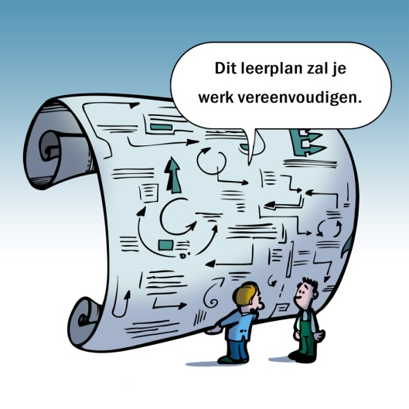
4. | Ik spreek met mijn medewerkers over hun leerbehoeften. |  |  |  |  |  |  |  |  | 0 | Jouw commentaar

5. | Ik geef raad aan mijn medewerkers over hoe ze aan hun ontwikkeling kunnen werken. |  |  |  |  |  |  |  |  | 0 | Jouw commentaar

6. | Ik organiseer het leren via bv. peter- en meterschap, afdelingsvergaderingen, info-uitwisseling en doorgroeimogelijkheden. |  |  |  |  |  |  |  |  | 0 | Jouw commentaar

7. | Ik zorg ervoor dat mijn medewerkers wat ze geleerd hebben, kunnen toepassen in de praktijk. |  |  |  |  |  |  |  |  | 0 | Jouw commentaar

8. | Ik bespreek de voortgang op vlak van ontwikkeling van mijn medewerkers met mijn management en HR. |  |  |  |  |  |  |  |  | 0 | Jouw commentaar

9. | Ik spreek met mijn medewerkers over mijn eigen leerervaringen op het werk. |  |  |  |  |  |  |  |  | 0 | Jouw commentaar | Legende: Groen: Geen of weinig verschil tussen de huidige situatie en de gewenste situatie. Geel: Redelijk verschil tussen de huidige en de gewenste situatie. Rood: Groot verschil tussen de huidige en de gewenste situatie.

10. | Ik informeer mijn medewerkers over nieuwe opdrachten/projecten/functies. |  |  |  |  |  |  |  |  | 0 | Jouw commentaar

 | Ref. “Werk maken van competentieontwikkeling”, H. Gielen en H. van Stiphout, Kluwer 2008

2 WAAROM EN HOE LEREN
2. Waarom en hoe leren medewerkers in deze organisatie?
Gegevens
 | Naam:
 | Functie:
 | Datum:
Opbouw van de vragenlijst
 | Ben je je bewust waarom er geleerd wordt? De eerste 5 stellingen gaan na hoe je hier tegen aankijkt. De 5 volgende stellingen gaan na hoe er geleerd wordt (kan worden) op de werkplek.

 |  | Ik doe dit vandaag |  |  |  | Ik zou dit in de toekomst willen doen |  |  |  | Resultaat | Vul steeds het cijfer in van de gekozen situatie. | Interpretatie van scores: De belangrijkste informatie haal je uit de vergelijking van de huidige situatie en de gewenste situatie.
 |  | 1 | 2 | 3 | 4 | 1 | 2 | 3 | 4 |  | Geen kruisjes!
1. | Medewerkers leren om de kwaliteit van hun werk in stand te houden. |  |  |  |  |  |  |  |  | 0 | Jouw commentaar | Als je een lage score (bv. een 1) hebt voor de huidige situatie en een hoge score (bv. een 4) voor de gewenste situatie, dan is er veel ruimte voor verbetering (het vak resultaat kleurt dan rood).

2. | Medewerkers leren om nieuwe ontwikkelingen te volgen. |  |  |  |  |  |  |  |  | 0 | Jouw commentaar
 |  |  |  |  |  |  |  |  |  |  |  | Met welke doe-agenda aan de slag?
 |  |  |  |  |  |  |  |  |  |  |  | Hoe meer vragen van 6 tot 10 rood (of geel) kleuren, hoe meer het aangewezen is om met de agenda 'Leer een leerplan plannen!' aan de slag te gaan.
3. | Medewerkers leren om te blijven functioneren in hun team/organisatie. |  |  |  |  |  |  |  |  | 0 | Jouw commentaar

4. | Medewerkers leren om meer verantwoordelijkheid op te nemen of hun takenpakket uit te breiden. |  |  |  |  |  |  |  |  | 0 | Jouw commentaar

5. | Medewerkers leren voor zichzelf, ruimer dan het werk. |  |  |  |  |  |  |  |  | 0 | Jouw commentaar

6. | Medewerkers leren terwijl ze hun taken uitvoeren. |  |  |  |  |  |  |  |  | 0 | Jouw commentaar

 |  |  |  |  |  |  |  |  |  |  |  | Een actieplan opstellen?
7. | Medewerkers leren van contacten met (interne) klanten/leveranciers. |  |  |  |  |  |  |  |  | 0 | Jouw commentaar | Hoe meer vragen van 1 tot 5 rood (of geel) kleuren, hoe meer je als leidinggevende een breed spectrum van bijleren wil nastreven: leren voor de huidige functie/team/organisatie, om nieuwe ontwikkelingen bij te benen en met het oog op persoonlijke groei. Een goed idee! Er is voor dit onderwerp echter géén agenda beschikbaar; bespreek het thema met je HR-verantwoordelijke of afdelingshoofd... en stel een actieplan op voor de types van leren die nu (te) weinig aan bod komen!

8. | Medewerkers leren door taken van collega's over te nemen of op verschillende afdelingen te werken. |  |  |  |  |  |  |  |  | 0 | Jouw commentaar

9. | Medewerkers leren onder directe begeleiding van een opleider, coach of peter of door hulp/feedback van collega's. |  |  |  |  |  |  |  |  | 0 | Jouw commentaar

 |  |  |  |  |  |  |  |  |  |  |  | Legende: Groen: Geen of weinig verschil tussen de huidige situatie en de gewenste situatie. Geel: Redelijk verschil tussen de huidige en de gewenste situatie. Rood: Groot verschil tussen de huidige en de gewenste situatie.
10. | Medewerkers leren door het uitwisselen van kennis en ervaring tijdens teamoverleg, werkbesprekingen, vergaderingen, brainstormsessies,… |  |  |  |  |  |  |  |  | 0 | Jouw commentaar

Ref. Leerstructuren op de werkplek. C. J.A. C. naalden, Tilburg University, Netherlands, 2006

3 STIMULEREN VAN HET LEREN
3. Stimuleren van het leren tijdens het werken
Gegevens
 | Naam:
 | Functie:
 | Datum:
Opbouw van de vragenlijst
 | De traditionele manier van leren: eerst een opleiding volgen, dan toepassen in de praktijk, komt steeds meer onder druk te staan in een continu veranderende omgeving. Men moet voortdurend leren zowel op het werk als tijdens het werk.

 |  | Ik doe dit vandaag |  |  |  | Ik zou dit in de toekomst willen doen |  |  |  | Resultaat | Vul steeds het cijfer in van de gekozen situatie. | Interpretatie van scores: De belangrijkste informatie haal je uit de vergelijking van de huidige situatie en de gewenste situatie.
 |  | 1 | 2 | 3 | 4 | 1 | 2 | 3 | 4 |  | Geen kruisjes!
1. | Ik weet welke kennis en vaardigheden het best via opleiding of op de werkvloer zelf aangeleerd kunnen worden. |  |  |  |  |  |  |  |  | 0 | Jouw commentaar | Als je een lage score (bv. een 1) hebt voor de huidige situatie en een hoge score (bv. een 4) voor de gewenste situatie, dan is er veel ruimte voor verbetering (het vak resultaat kleurt dan rood).

2. | Ik voorzie de nodige informatiebronnen op de werkplek. |  |  |  |  |  |  |  |  | 0 | Jouw commentaar

3. | Ik praat met mijn mensen en luister naar hun suggesties. |  |  |  |  |  |  |  |  | 0 | Jouw commentaar
 |  |  |  |  |  |  |  |  |  |  |  | Een actieplan opstellen?
 |  |  |  |  |  |  |  |  |  |  |  | Hoe meer vragen rood (of geel) kleuren, hoe meer je als leidinggevende bijleren tijdens het werk wil stimuleren. Dit kan door medewerkers uitdagende opdrachten te geven, door medewerkers zelf ideeën te laten formuleren én implementeren, door een cultuur van wederzijdse feedback te stimuleren, door fouten te gebruiken om de werkwijze te verbeteren, ... Een goed idee! Niet alle competenties worden efficiënt aangeleerd door opleiding. Er is ook niet altijd tijd voor opleiding of voor een goede transfer naar de werkplek. Er is voor dit onderwerp echter géén agenda beschikbaar; bespreek het thema met je HR-verantwoordelijke of afdelingshoofd... en stel een actieplan op om leren tijdens het werken maximaal te ondersteunen!
4. | Ik zorg ervoor dat medewerkers in de uitvoering van hun werk soms hun grenzen moeten verleggen. |  |  |  |  |  |  |  |  | 0 | Jouw commentaar

5. | Ik moedig medewerkers aan om ideeën voor te stellen, uit te proberen, over problemen te praten en hun kennis/ervaring uit andere situaties te gebruiken. |  |  |  |  |  |  |  |  | 0 | Jouw commentaar

6. | Ik gebruik fouten of problemen als momenten om met mijn team te leren. |  |  |  |  |  |  |  |  | 0 | Jouw commentaar

7. | Ik begeleid medewerkers in het nemen van beslissingen. |  |  |  |  |  |  |  |  | 0 | Jouw commentaar

8. | Ik stimuleer medewerkers om wat ze geleerd hebben te delen met collega's. |  |  |  |  |  |  |  |  | 0 | Jouw commentaar

9. | Ik stimuleer medewerkers om naar feedback te vragen en feedback te formuleren. |  |  |  |  |  |  |  |  | 0 | Jouw commentaar | Legende: Groen: Geen of weinig verschil tussen de huidige situatie en de gewenste situatie. Geel: Redelijk verschil tussen de huidige en de gewenste situatie. Rood: Groot verschil tussen de huidige en de gewenste situatie.

10. | Ik moedig medewerkers aan om anderen te helpen met leren. |  |  |  |  |  |  |  |  | 0 | Jouw commentaar

 | Ref. “Leren van en met elkaar op de werkplek”, H. Baert, H. Gielen, B. Lauwers, L. Van Bree, Kluwer 2007, Checklist: Uw leerbeleid doorgelicht, door H. Gielen

4 NIEUWKOMERS INWERKEN
4. Nieuwkomers motiverend inwerken
Gegevens
 | Naam:
 | Functie:
 | Datum:
Opbouw van de vragenlijst
 | Het is belangrijk om bij de start van nieuwe medewerkers de nodige tijd en energie te steken in een goed onthaal, opleiding en coaching. Hoe intensiever en degelijker de inwerkperiode verloopt, hoe beter de starter zich zal aanpassen aan de nieuwe omgeving. Dit heeft een positieve invloed op zijn/haar productiviteit en zijn/haar integratie in de organisatie. Via het leggen van contacten, het aanknopen van relaties en het stellen van vragen kunnen nieuwkomers veel leren.

 |  | Ik doe dit vandaag |  |  |  | Ik zou dit in de toekomst willen doen |  |  |  | Resultaat | Vul steeds het cijfer in van de gekozen situatie. | Interpretatie van scores: De belangrijkste informatie haal je uit de vergelijking van de huidige situatie en de gewenste situatie.
 |  | 1 | 2 | 3 | 4 | 1 | 2 | 3 | 4 |  | Geen kruisjes!
1. | Ik zorg ervoor dat nieuwkomers informatie over de organisatie, afdeling en zijn/haar team, collega's krijgen (op het juiste moment). |  |  |  |  |  |  |  |  | 0 | Jouw commentaar | Als je een lage score (bv. een 1) hebt voor de huidige situatie en een hoge score (bv. een 4) voor de gewenste situatie, dan is er veel ruimte voor verbetering (het vak resultaat kleurt dan rood).

2. | Ik zorg ervoor dat nieuwkomers een warm onthaal krijgen en de informele spelregels/circuits leren kennen en gebruiken. |  |  |  |  |  |  |  |  | 0 | Jouw commentaar
 |  |  |  |  |  |  |  |  |  |  |  | Met welke doe-agenda aan de slag?
 |  |  |  |  |  |  |  |  |  |  |  | Hoe meer vragen van 1 tot 8 rood (of geel) kleuren, hoe meer het aangewezen is om met de agenda 'Beter met een peter!' aan de slag te gaan.
3. | Ik maak/bezorg elke nieuwkomer een opleidingsplan met doelstellingen die regelmatig worden opgevolgd. |  |  |  |  |  |  |  |  | 0 | Jouw commentaar
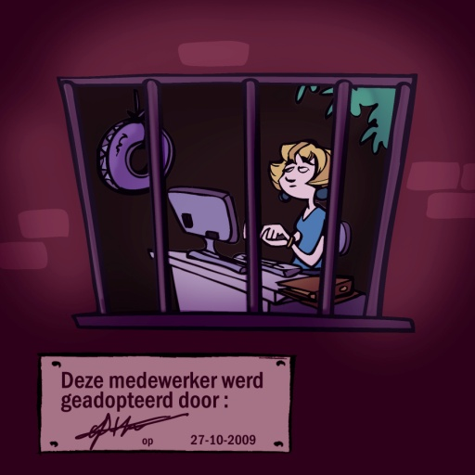

4. | Ik wijs een peter of meter toe aan een nieuwkomer en voorzie hiervoor voldoende tijd en ruimte. |  |  |  |  |  |  |  |  | 0 | Jouw commentaar

5. | Ik bespreek met de peters/meters hun rol en verwachtingen en zorg voor de nodige training. |  |  |  |  |  |  |  |  | 0 | Jouw commentaar

 |  |  |  |  |  |  |  |  |  |  |  | Kleurt vraag 3 rood (of geel) dan kan het aangewezen zijn de agenda 'Leer een leerplan plannen' ter hand te nemen; kleuren vragen 9 en 10 rood (of geel), dan kan het toepassen van de agenda's 'Mijn gedacht!' of 'Petje af!' interessant zijn.
6. | Ik zorg voor leermiddelen en aangepaste opleiding voor nieuwkomers. |  |  |  |  |  |  |  |  | 0 | Jouw commentaar

7. | Ik moedig nieuwkomers aan te leren door vragen te stellen aan collega's. |  |  |  |  |  |  |  |  | 0 | Jouw commentaar

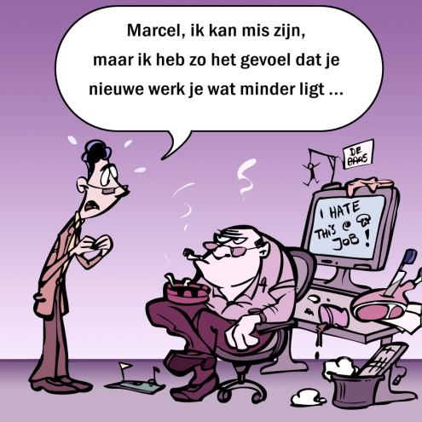
8. | Ik zorg voor de nodige opvolging en begeleiding van nieuwkomers tot ze hun werk zelfstandig kunnen uitvoeren. |  |  |  |  |  |  |  |  | 0 | Jouw commentaar

9. | Ik zie/gebruik fouten als momenten om nieuwkomers te laten leren, door duidelijke constructieve feedback te geven. |  |  |  |  |  |  |  |  | 0 | Jouw commentaar
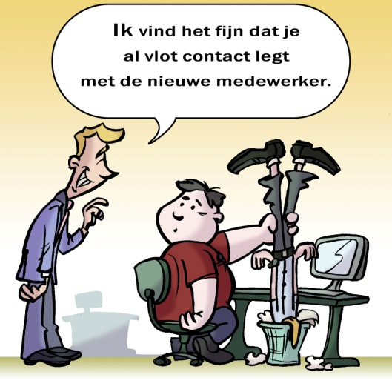

10. | Ik stimuleer het geven van feedback van collega's aan nieuwkomers. |  |  |  |  |  |  |  |  | 0 | Jouw commentaar

 | Ref. “Peterschap in ondernemingen. Een praktische handleiding voor het begeleiden van het leren op de werkplek.”, H. Gielen, Acco 2005
 | “Opzetten of uitbouwen van peterschap in je organisatie”, geschreven door H. Gielen in samenwerking met de Universiteit van Hasselt, Kluwer 2009.

5 COMMUNICATIE OP DE WERKPLEK
5. Communicatie op de werkplek
Gegevens
 | Naam:
 | Functie:
 | Datum:
Opbouw van de vragenlijst
 | Je kan de ontwikkeling van je medewerkers stimuleren door hen eerst inzicht te geven in wat de specifieke verwachtingen zijn in hun huidige, maar ook toekomstige rol. Maar het is ook noodzakelijk dat je erop toeziet dat de medewerkers doen wat van hen verwacht wordt. Een voortdurende tweerichtingscommunicatie is hierbij een absolute must. Door bijvoorbeeld het houden van functioneringsgesprekken en het regelmatig geven van feedback. Door een goede feedback wordt de medewerker zich bewust van de eigen sterke en zwakke punten en overtuigd om aan de nodige competenties te werken. Feedback is essentieel voor verbetering, groei en ontwikkeling.

 |  | Ik doe dit vandaag |  |  |  | Ik zou dit in de toekomst willen doen |  |  |  | Resultaat | Vul steeds het cijfer in van de gekozen situatie. | Interpretatie van scores: De belangrijkste informatie haal je uit de vergelijking van de huidige situatie en de gewenste situatie.
 |  | 1 | 2 | 3 | 4 | 1 | 2 | 3 | 4 |  | Geen kruisjes!
1. | Ik geef vooraf een duidelijk beeld over de beoogde eindresultaten binnen het concrete werk. |  |  |  |  |  |  |  |  | 0 | Jouw commentaar | Als je een lage score (bv. een 1) hebt voor de huidige situatie en een hoge score (bv. een 4) voor de gewenste situatie, dan is er veel ruimte voor verbetering (het vak resultaat kleurt dan rood).

2. | Ik geef regelmatig feedback om medewerkers bij te sturen. |  |  |  |  |  |  |  |  | 0 | Jouw commentaar
 |  |  |  |  |  |  |  |  |  |  |  | Met welke doe-agenda aan de slag?
 |  |  |  |  |  |  |  |  |  |  |  | Hoe meer vragen rood (of geel) kleuren, hoe meer het aangewezen is om met de agenda 'Mijn gedacht!' of 'Petje af!'aan de slag te gaan.
3. | Ik zorg ervoor dat de feedback aansluit bij de situaties waarover ik wil spreken. |  |  |  |  |  |  |  |  | 0 | Jouw commentaar

4. | Ik geef postieve en negatieve feedback. |  |  |  |  |  |  |  |  | 0 | Jouw commentaar

5. | Ik geef feedback over waarneembaar gedrag dat ik geobserveerd heb. |  |  |  |  |  |  |  |  | 0 | Jouw commentaar

6. | Ik gebruik recente voorbeelden tijdens het geven van feedback. |  |  |  |  |  |  |  |  | 0 | Jouw commentaar

7. | Ik vraag de medewerker om zichzelf te verduidelijken, uit te leggen, te wijzigen en te verbeteren. |  |  |  |  |  |  |  |  | 0 | Jouw commentaar | Zijn vragen 9 en 10 rood (of geel) gekleurd, dan is het vooral aangewezen aan de slag te gaan met de doe-agenda 'Afspraak is afspraak!'

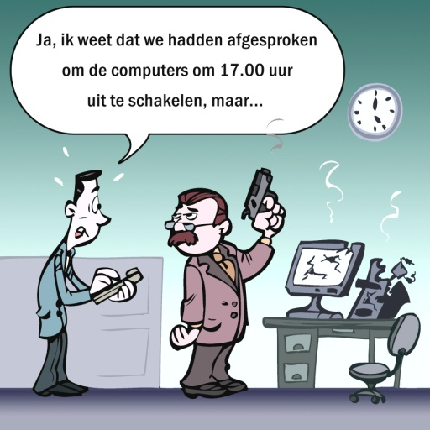
8. | Ik sta open voor feedback van mijn medewerkers. |  |  |  |  |  |  |  |  | 0 | Jouw commentaar

9. | Ik structureer en concretiseer verbeteringsacties samen met de medewerker in afspraken |  |  |  |  |  |  |  |  | 0 | Jouw commentaar

 |  |  |  |  |  |  |  |  |  |  |  | Legende: Groen: Geen of weinig verschil tussen de huidige situatie en de gewenste situatie. Geel: Redelijk verschil tussen de huidige en de gewenste situatie. Rood: Groot verschil tussen de huidige en de gewenste situatie.
10. | Ik volg de gemaakte afspraken op. |  |  |  |  |  |  |  |  | 0 | Jouw commentaar

6 OPLEIDEN OP DE WERKPLEK
6. Opleiden op de werkplek
Gegevens
 | Naam:
 | Functie:
 | Datum:
Opbouw van de vragenlijst
 | Een beginnende medewerker, of een medewerker die nieuwe taken krijgt, heeft vooral inhoudelijke sturing nodig via opleiding, opleiding of instructies.

 |  | Ik doe dit vandaag |  |  |  | Ik zou dit in de toekomst willen doen |  |  |  | Resultaat | Vul steeds het cijfer in van de gekozen situatie. | Interpretatie van scores: De belangrijkste informatie haal je uit de vergelijking van de huidige situatie en de gewenste situatie.
 |  | 1 | 2 | 3 | 4 | 1 | 2 | 3 | 4 |  | Geen kruisjes!
1. | Ik bereid me voor op het geven van een opleiding op de werkplek. |  |  |  |  |  |  |  |  | 0 | Jouw commentaar | Als je een lage score (bv. een 1) hebt voor de huidige situatie en een hoge score (bv. een 4) voor de gewenste situatie, dan is er veel ruimte voor verbetering (het vak resultaat kleurt dan rood).

2. | Ik houd rekening met de voorkennis en verwachtingen van de lerende evenals zijn/haar voorkeurleerstijl. |  |  |  |  |  |  |  |  | 0 | Jouw commentaar
 |  |  |  |  |  |  |  |  |  |  |  | Met welke doe-agenda aan de slag?
 |  |  |  |  |  |  |  |  |  |  |  | Hoe meer vragen rood (of geel) kleuren, hoe meer het aangewezen is om met de agenda 'Leg het uit!' aan de slag te gaan.
3. | Ik vertel de lerende wat hij/zij kan verwachten, wat het doel is van de opleiding. |  |  |  |  |  |  |  |  | 0 | Jouw commentaar

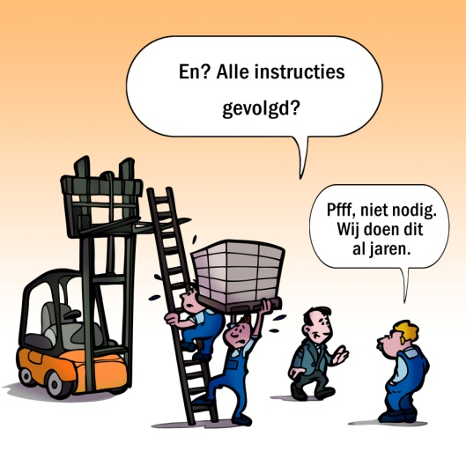
4. | Ik geef mijn uitleg op een gestructureerde wijze. |  |  |  |  |  |  |  |  | 0 | Jouw commentaar

5. | Ik leg het 'wat' uit, maar ook het 'waarom'. |  |  |  |  |  |  |  |  | 0 | Jouw commentaar

6. | Ik kan de belangstelling van de lerende opwekken door de juiste vragen te stellen. |  |  |  |  |  |  |  |  | 0 | Jouw commentaar

7. | Ik geef constructieve feedback tijdens de praktijkoefening. |  |  |  |  |  |  |  |  | 0 | Jouw commentaar | Kleurt vraag 9 rood (of geel) dan kan het aangewezen zijn de agenda 'Leg het uit!' aan een peter, coach of collega door te geven.

8. | Ik ga op het einde van de opleiding na of het leerdoel behaald is. |  |  |  |  |  |  |  |  | 0 | Jouw commentaar

9. | Indien anderen kennis en vaardigheden moeten overbrengen (peter, coach, collega, …), zie ik erop toe dat ze dit goed doen. |  |  |  |  |  |  |  |  | 0 | Jouw commentaar | Legende: Groen: Geen of weinig verschil tussen de huidige situatie en de gewenste situatie. Geel: Redelijk verschil tussen de huidige en de gewenste situatie. Rood: Groot verschil tussen de huidige en de gewenste situatie.

10. | Ik zorg ervoor dat de opleiding op de werkplek op het tempo van de lerende vooruitgaat, ondanks tijdsdruk of werkdruk. |  |  |  |  |  |  |  |  | 0 | Jouw commentaar

7 LEERMOGELIJKHEDEN OP HET WERK
7. Biedt de werkomgeving mogelijkheden tot leren?
Gegevens
 | Naam:
 | Functie:
 | Datum:
Opbouw van de vragenlijst
 | Wil de medewerker van zijn werk kunnen leren, dan zal de arbeidssituatie aan bepaalde eisen moeten voldoen. De arbeidstaak zal een beroep moeten doen op het leren van de medewerker. De arbeidssituatie zal ruimte moeten bieden voor eigen inbreng. Tevens dienen geschikte hulpbronnen op de werkplek aanwezig te zijn. Tenslotte is het belangrijk dat medewerkers op de werkplek kunnen leren van en met elkaar.

 |  | Ik doe dit vandaag |  |  |  | Ik zou dit in de toekomst willen doen |  |  |  | Resultaat | Vul steeds het cijfer in van de gekozen situatie. | Interpretatie van scores: De belangrijkste informatie haal je uit de vergelijking van de huidige situatie en de gewenste situatie.
 |  | 1 | 2 | 3 | 4 | 1 | 2 | 3 | 4 |  | Geen kruisjes!
1. | De functie van de medewerker bevat zowel uitvoerende, voorbereidende als ondersteunende taken. |  |  |  |  |  |  |  |  | 0 | Jouw commentaar | Als je een lage score (bv. een 1) hebt voor de huidige situatie en een hoge score (bv. een 4) voor de gewenste situatie, dan is er veel ruimte voor verbetering (het vak resultaat kleurt dan rood).

2. | Er is een evenwicht tussen gemakkelijke en moeilijke taken, of tussen meer routinetaken en taken waaraan denkwerk te pas komt. |  |  |  |  |  |  |  |  | 0 | Jouw commentaar

 |  |  |  |  |  |  |  |  |  |  |  | Een actieplan opstellen?
3. | In de taakuitvoering komen problemen voor die een beroep doen op het probleemoplossend vermogen van de medewerkers. |  |  |  |  |  |  |  |  | 0 | Jouw commentaar | Hoe meer vragen rood (of geel) kleuren, hoe meer je als leidinggevende de werkomgeving dusdanig wil inrichten dat deze mogelijkheden biedt tot bijleren. Dit kan door de functies van de medewerkers secuur te (her)ontwerpen, door formeel en informeel overleg te organiseren, fouten te bespreken en hulpmiddelen te voorzien. Een goed idee! Er is voor dit onderwerp echter géén agenda beschikbaar; bespreek het thema met je HR-verantwoordelijke of afdelingshoofd... en stel een actieplan op om de werkomgeving leerrijker te maken!

4. | De taakuitvoering doet een beroep op eigen inbreng en het nemen van initiatief door de medewerkers. |  |  |  |  |  |  |  |  | 0 | Jouw commentaar

5. | Er is georganiseerd overleg voor alle medewerkers |  |  |  |  |  |  |  |  | 0 | Jouw commentaar

6. | Medewerkers kunnen informeel overleggen tijdens pauzes, in de wandelgangen, aan de koffie, … |  |  |  |  |  |  |  |  | 0 | Jouw commentaar

7. | Medewerkers wisselen werkervaringen uit, stellen elkaar vragen en adviseren elkaar over de taakuitvoering. |  |  |  |  |  |  |  |  | 0 | Jouw commentaar

8. | Gemaakte fouten worden onderling besproken. |  |  |  |  |  |  |  |  | 0 | Jouw commentaar

9. | De medewerker heeft bepaalde verantwoordelijkheden en bevoegdheden om zijn werk autonoom in te vullen en heeft inspraak in het arbeidsproces op de afdeling. |  |  |  |  |  |  |  |  | 0 | Jouw commentaar | Legende: Groen: Geen of weinig verschil tussen de huidige situatie en de gewenste situatie. Geel: Redelijk verschil tussen de huidige en de gewenste situatie. Rood: Groot verschil tussen de huidige en de gewenste situatie.

10. | Er zijn voldoende hulpbronnen op de werkplek die de medewerkers kunnen gebruiken bij de uitvoering van hun werk. |  |  |  |  |  |  |  |  | 0 | Jouw commentaar

 | Ref. Checklist voor de werkplek als leeromgeving, P. A. Devilee, H. J. Kuyt, Handboek Effectief Opleiden. Zie ook de checklist Keeping Up Competences, SERV-STV-Innovatie & Arbeid

8 EFFECTIEF DELEGEREN
8. Effectief delegeren
Gegevens
 | Naam:
 | Functie:
 | Datum:
Opbouw van de vragenlijst
 | Een van de beste manieren om vaardigheden en mogelijkheden van medewerkers te ontwikkelen, is door te werken aan uitdagende opdrachten die hen dwingen boven hun huidige functioneringsniveau uit te stijgen. Het delegeren van taken en verantwoordelijkheden aan medewerkers biedt als zodanig een uitstekende gelegenheid voor hen om te groeien en nieuwe vaardigheden te ontwikkelen, en tevens meer te leren over de werkeenheid en het functioneren ervan. Hierdoor zijn medewerkers niet alleen effectiever in hun werk, maar wordt ook de werkeenheid versterkt.

 |  | Ik doe dit vandaag |  |  |  | Ik zou dit in de toekomst willen doen |  |  |  | Resultaat | Vul steeds het cijfer in van de gekozen situatie. | Interpretatie van scores: De belangrijkste informatie haal je uit de vergelijking van de huidige situatie en de gewenste situatie.
 |  | 1 | 2 | 3 | 4 | 1 | 2 | 3 | 4 |  | Geen kruisjes!
1. | Ik delegeer taken of opdrachten zodat medewerkers hun kennis en vaardigheden kunnen ontwikkelen. |  |  |  |  |  |  |  |  | 0 | Jouw commentaar | Als je een lage score (bv. een 1) hebt voor de huidige situatie en een hoge score (bv. een 4) voor de gewenste situatie, dan is er veel ruimte voor verbetering (het vak resultaat kleurt dan rood).

2. | Ik overtuig mij van de bekwaamheid en bereidheid van de ander om taken over te nemen. |  |  |  |  |  |  |  |  | 0 | Jouw commentaar
 |  |  |  |  |  |  |  |  |  |  |  | Met welke doe-agenda aan de slag?
 |  |  |  |  |  |  |  |  |  |  |  | Hoe meer vragen rood (of geel) kleuren, hoe meer het aangewezen is om met de agenda 'Laat het los!' aan de slag te gaan.
3. | Ik geef goede en duidelijke informatie bij gedelegeerde taken en verantwoordelijkheden. |  |  |  |  |  |  |  |  | 0 | Jouw commentaar
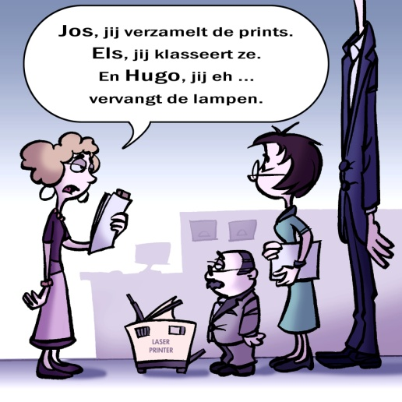

4. | Ik laat medewerkers een opdracht terugkoppelen om na te gaan of deadlines en tijdsschema's duidelijk zijn. |  |  |  |  |  |  |  |  | 0 | Jouw commentaar

5. | Ik delegeer verantwoordelijkheden en bijbehorende (beslissings)bevoegdheden en maak afspraken over de rapportage. |  |  |  |  |  |  |  |  | 0 | Jouw commentaar

6. | Ik zorg ervoor dat medewerkers voldoende tijd en alle middelen hebben om hun taak uit te voeren. |  |  |  |  |  |  |  |  | 0 | Jouw commentaar

7. | Ik zorg ervoor dat medewerkers weten dat ik beschikbaar ben voor advies en overleg. |  |  |  |  |  |  |  |  | 0 | Jouw commentaar

8. | Ik stel mensen in staat te leren van hun fouten. |  |  |  |  |  |  |  |  | 0 | Jouw commentaar

9. | Ik toon vertrouwen in diegenen aan wie ik taken delegeer. |  |  |  |  |  |  |  |  | 0 | Jouw commentaar | Legende: Groen: Geen of weinig verschil tussen de huidige situatie en de gewenste situatie. Geel: Redelijk verschil tussen de huidige en de gewenste situatie. Rood: Groot verschil tussen de huidige en de gewenste situatie.

10. | Ik erken en waardeer de prestaties van mijn medewerkers |  |  |  |  |  |  |  |  | 0 | Jouw commentaar

 | Zie ook “Handboek Managementvaardigheden”, R. E. Quinn, S.R. Faerman, M. P. Thompson, M.R. McGrath, 2005 voor effectief delegeren

9 PROBLEMEN EN CREATIEF ZIJN
9. Ontwikkelen van probleemoplossende vaardigheden en ruimte voor creatief denken
Gegevens
 | Naam:
 | Functie:
 | Datum:
Opbouw van de vragenlijst
 | Wordt er naast ontwikkelen van materiedeskundigheid ook aandacht besteed aan het ontwikkelen van probleemoplossende vaardigheden? Dit om medewerkers te helpen onvoorziene problemen op te lossen en onzekerheid en verandering aan te pakken. Is er ruimte voor creatief denken? Door werknemers te stimuleren creatief te denken, verhoogt de leidinggevende de kans dat er nieuwe en betere manieren gevonden worden om dingen voor elkaar te krijgen.

 |  | Ik doe dit vandaag |  |  |  | Ik zou dit in de toekomst willen doen |  |  |  | Resultaat | Vul steeds het cijfer in van de gekozen situatie. | Interpretatie van scores: De belangrijkste informatie haal je uit de vergelijking van de huidige situatie en de gewenste situatie.
 |  | 1 | 2 | 3 | 4 | 1 | 2 | 3 | 4 |  | Geen kruisjes!
1. | Ik stimuleer het signaleren en bespreken van problemen. |  |  |  |  |  |  |  |  | 0 | Jouw commentaar | Als je een lage score (bv. een 1) hebt voor de huidige situatie en een hoge score (bv. een 4) voor de gewenste situatie, dan is er veel ruimte voor verbetering (het vak resultaat kleurt dan rood).

2. | Ik vraag medewerkers bij problemen om op te lijsten welke hulpbronnen ze kunnen gebruiken/aanspreken. |  |  |  |  |  |  |  |  | 0 | Jouw commentaar
 |  |  |  |  |  |  |  |  |  |  |  | Een actieplan opstellen?
 |  |  |  |  |  |  |  |  |  |  |  | Hoe meer vragen rood (of geel) kleuren, hoe meer je als leidinggevende je medewerkers stimuleert om problemen creatief op te lossen. Dit kan door de beslissingsruimte te geven om problemen op te lossen en op te volgen, ondersteuning en waardering te geven, creativiteit te stimuleren. Een goed idee! Er is voor dit onderwerp echter géén agenda beschikbaar; bespreek het thema met je HR-verantwoordelijke of afdelingshoofd... en stel een actieplan op om de problemen op het werk creatiever op te lossen!
3. | Ik geef medewerkers de nodige beslissingsruimte voor het oplossen van problemen. |  |  |  |  |  |  |  |  | 0 | Jouw commentaar

4. | Ik laat medewerkers de effectiviteit opvolgen van de oplossing die ze gebruiken, en wijs hen op het effect op de bredere organisatie. |  |  |  |  |  |  |  |  | 0 | Jouw commentaar

5. | Ik geef tijd, ruimte en steun om ideeën voor te stellen en uit te werken. |  |  |  |  |  |  |  |  | 0 | Jouw commentaar

6. | Ik geef medewerkers met nieuwe ideeën voldoende waardering. |  |  |  |  |  |  |  |  | 0 | Jouw commentaar

7. | Ik ben tolerant voor gemaakte fouten of mislukte projecten. |  |  |  |  |  |  |  |  | 0 | Jouw commentaar

8. | Ik beheers creativiteitstechnieken om medewerkers ertoe aan te zetten innovatief te zijn. |  |  |  |  |  |  |  |  | 0 | Jouw commentaar

9. | Ik breng de creatieve instelling van mijn medewerkers in lijn met de doelen van de organisatie. |  |  |  |  |  |  |  |  | 0 | Jouw commentaar | Legende: Groen: Geen of weinig verschil tussen de huidige situatie en de gewenste situatie. Geel: Redelijk verschil tussen de huidige en de gewenste situatie. Rood: Groot verschil tussen de huidige en de gewenste situatie.

10. | Ik kan de verwachtingen van de medewerkers koppelen aan de doelen van de organisatie. |  |  |  |  |  |  |  |  | 0 | Jouw commentaar

 | Zie ook “Handboek Managementvaardigheden”, R. E. Quinn, S.R. Faerman, M. P. Thompson, M.R. McGrath, 2005 voor de ontwikkeling van de kunst van het creatief denken.

